상품제안서
헬프맨 멀티 홀더 버클 메모노트(A5) | 상품코드: S48260

 |  |  |  |  |  |  | 02-713-8555 | www.synergygift.co.kr
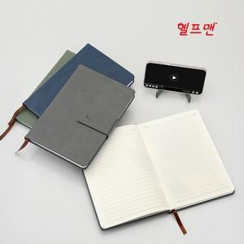

【상세/제작정보】

【인쇄/포장옵션】 | 불박 / 포장지포장

【공급단가】 | 수량 | 50~ | 100~ | 500~ | 1,000~ | 3,000~
*VAT별도 | 단가 | 5,640원 | 5,440원 | 5,040원 | 4,950원 | 4,850원

【상품 URL】 | https://www.synergygift.co.kr:443/src/goods_detail.php?gdno=48260

